상품제안서
락앤락 메트로 카페 세라믹 텀블러 750ML | 상품코드: S42186

 |  |  |  |  | 02-713-8555 | www.synergygift.co.kr
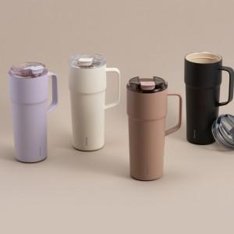 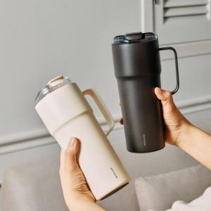

【상세/제작정보】 | <p>​</p>

【인쇄/포장옵션】 | 레이저 / 포장지포장

【공급단가】 | 수량 | 30~ | 100~ | 500~
*VAT별도 | 아이보리 | 28,200원 | 28,100원 | 28,080원
 | 코코아 | 28,200원 | 28,100원 | 28,080원
 | 블랙 | 28,200원 | 28,100원 | 28,080원
 | 라이트바이올렛 | 28,200원 | 28,100원 | 28,080원

【상품 URL】 | https://www.synergygift.co.kr:443/src/goods_detail.php?gdno=42186

